상품제안서
정사각형 에코백 360x360 | 상품코드: S41445

 |  |  |  |  |  |  | 02-713-8555 | www.synergygift.co.kr
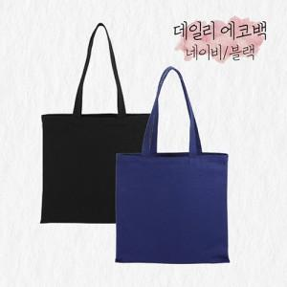

【상세/제작정보】 | <p><span style="font-size: 14pt;">※ 기본수량 미만 발주 진행시 별도 문의 바랍니다.</span></p><p><span style="font-size: 14pt;">※ 운임비 별도 발생 됩니다.</span>&nbsp;</p>

【인쇄/포장옵션】 | 실크, 풀칼라 / OPP(비닐)

【공급단가】 | 수량 | 100~ | 300~ | 1,000~ | 3,000~ | 10,000~
*VAT별도 | 블랙 | 3,200원 | 3,070원 | 2,920원 | 2,800원 | 2,770원
 | 네이비 | 3,260원 | 3,130원 | 2,980원 | 2,850원 | 2,830원

【상품 URL】 | https://www.synergygift.co.kr:443/src/goods_detail.php?gdno=41445

